表3
 | 序号 | 定额编号 | 项目名称 | 单位 | 单位定额值 （工日） | 1 | 2 | 3 | 4 | 5 | 6 | 7 | 8 | 9 | 10 | 11 | 12 | 13 | 14 | 15 | 16 | 17 | 合计 | 江门鹤山浩龙（美化罩） | 江门鹤山大富（美化罩） | 江门益晖印刷（无平台） | 江门江海东海路（无平台） | 江门鹤山址山昆中石北（无平台）
 |  |  |  |  |  | CBN-江门鹤山市连城C-RAN1（江门鹤山三连工业区二）U-Z5H | CBN-江门鹤山路管所（江门鹤山裕兴雨具）U-Z5H | CBN-江门鹤山市鹤城二（江门鹤山创美）U-Z5H | CBN-江门鹤山福迳（江门鹤山甘牛集团）U-Z5H | CBN-江门蓬江区滨江新区1二（江门新昌公园）U-Z5H | CBN-江门鹤山浩龙（江门鹤山鹤城联东（设备替换））U-Z5H | CBN-江门礼乐新丰（江门江海东海路（设备替换））U-Z5H | CBN-江门轻轨礼乐站（江门捷宏一品）U-Z5H | CBN-江门汇聪电子（江门白水带山脚）U-Z5H | CBN-江门鹤山大朗（江门鹤山址山昆中石北）U-Z5H | CBN-江门荷塘（江门蓬江技师荷塘校区）U-Z5H | CBN-江门益晖印刷（江门永达顺（新））U-Z5H | CBN-江门三堡（江门蓬江元岭村西）U-Z5H | CBN-江门鹤山大富（江门鹤山大墩村）U-Z5H | CBN-江门鹤山平岭（江门鹤山共和平岭山顶村）U-Z5H | CBN-江门柏年（江门江海连海二路）U-Z5H | CBN-江门鹤山新民（江门鹤山共和新联油漆）U-Z5H |  | 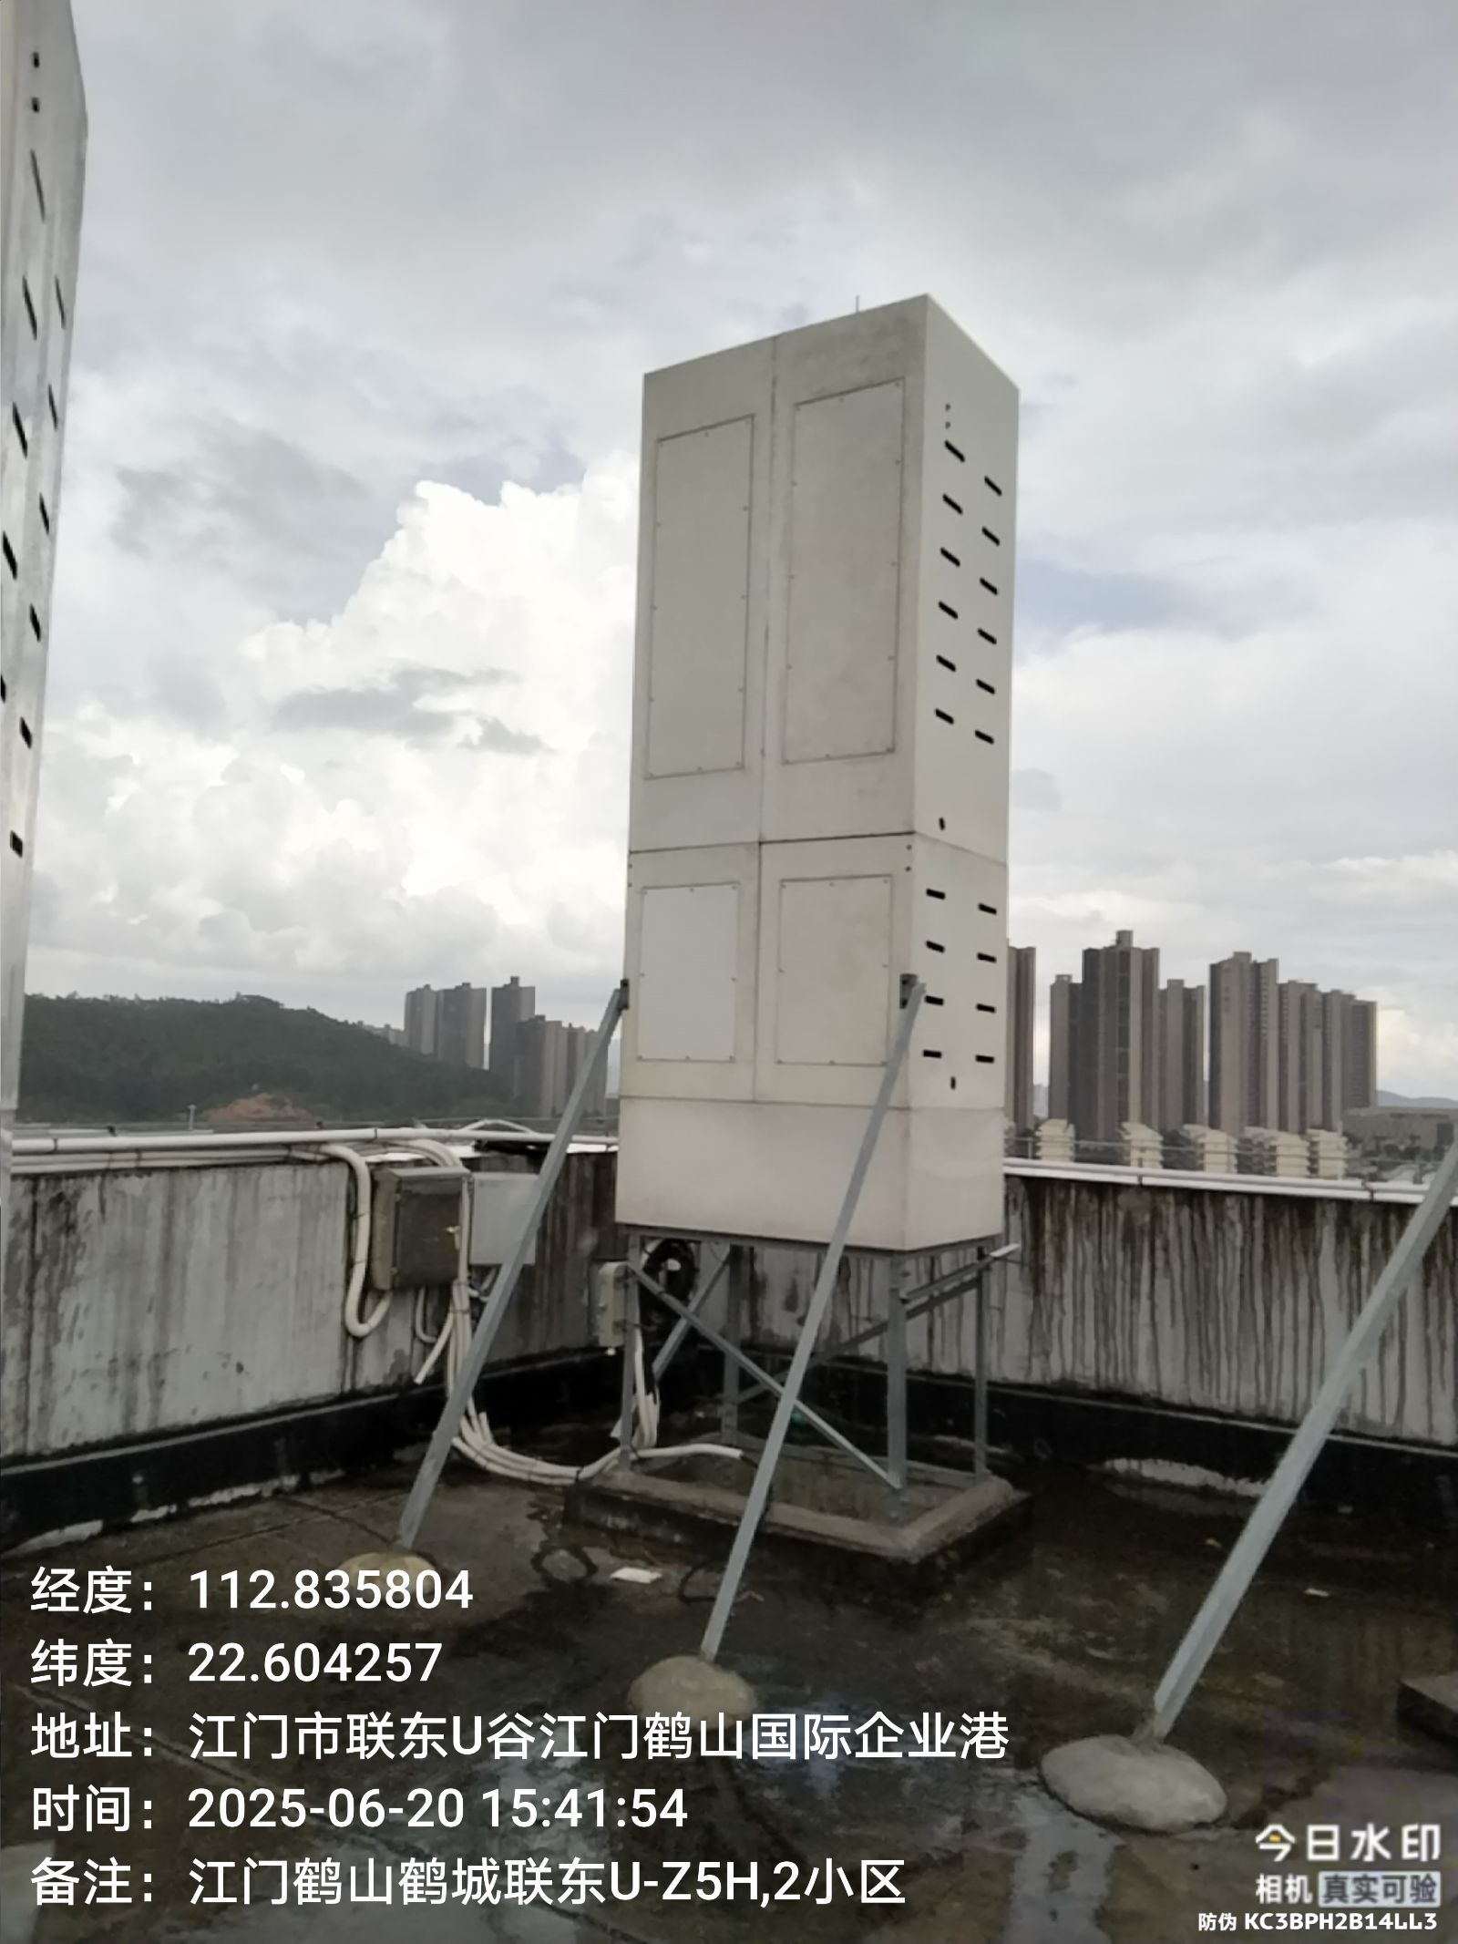 | 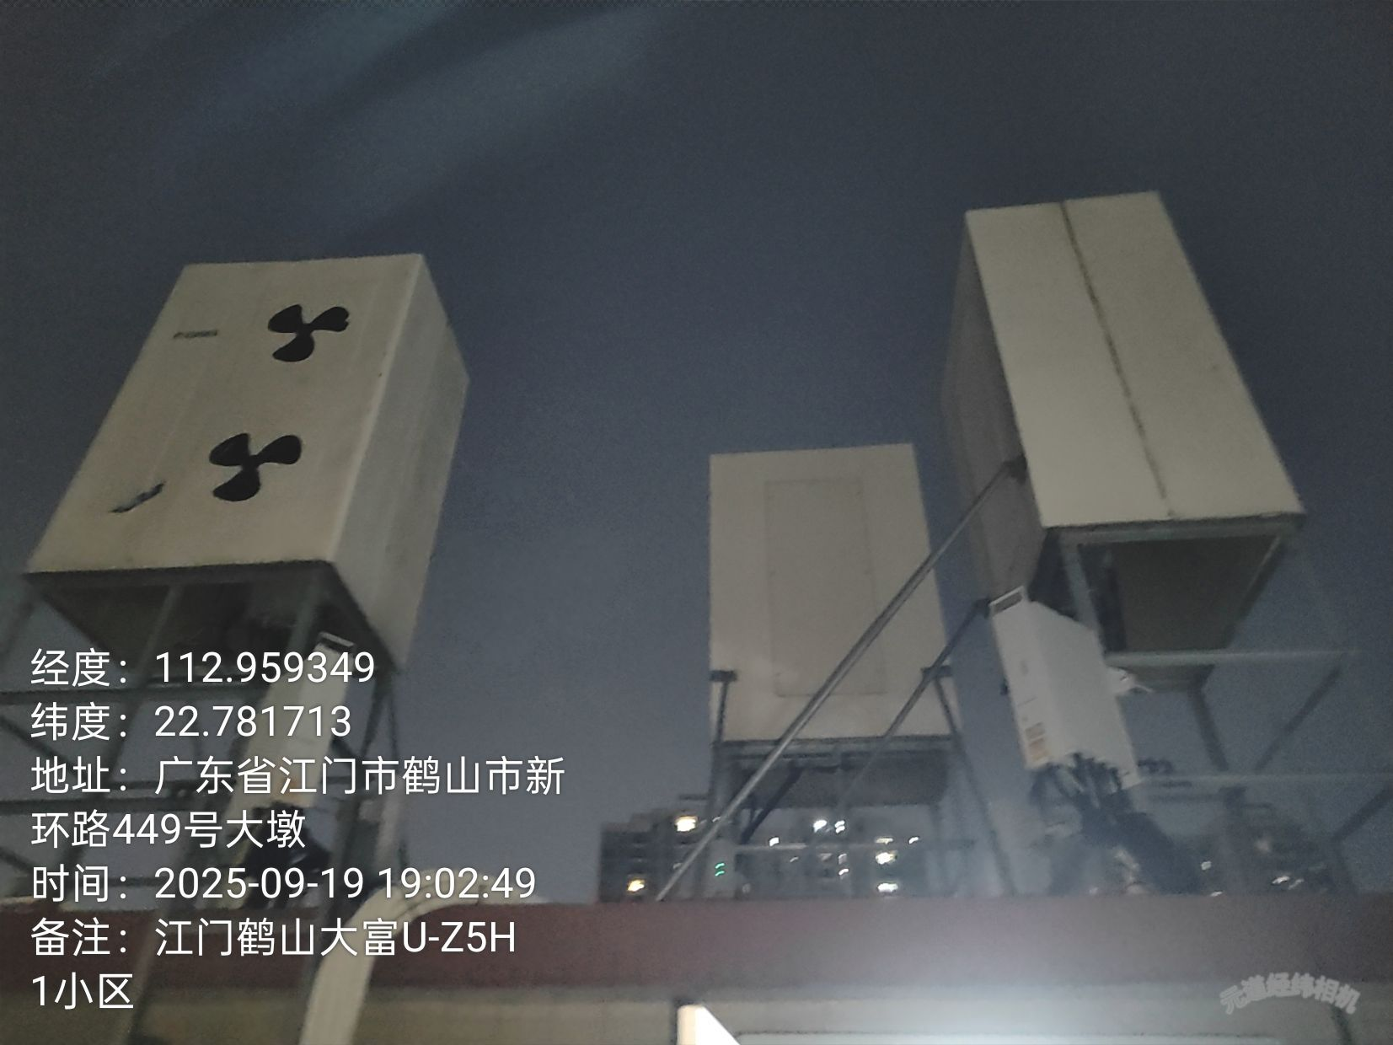 | 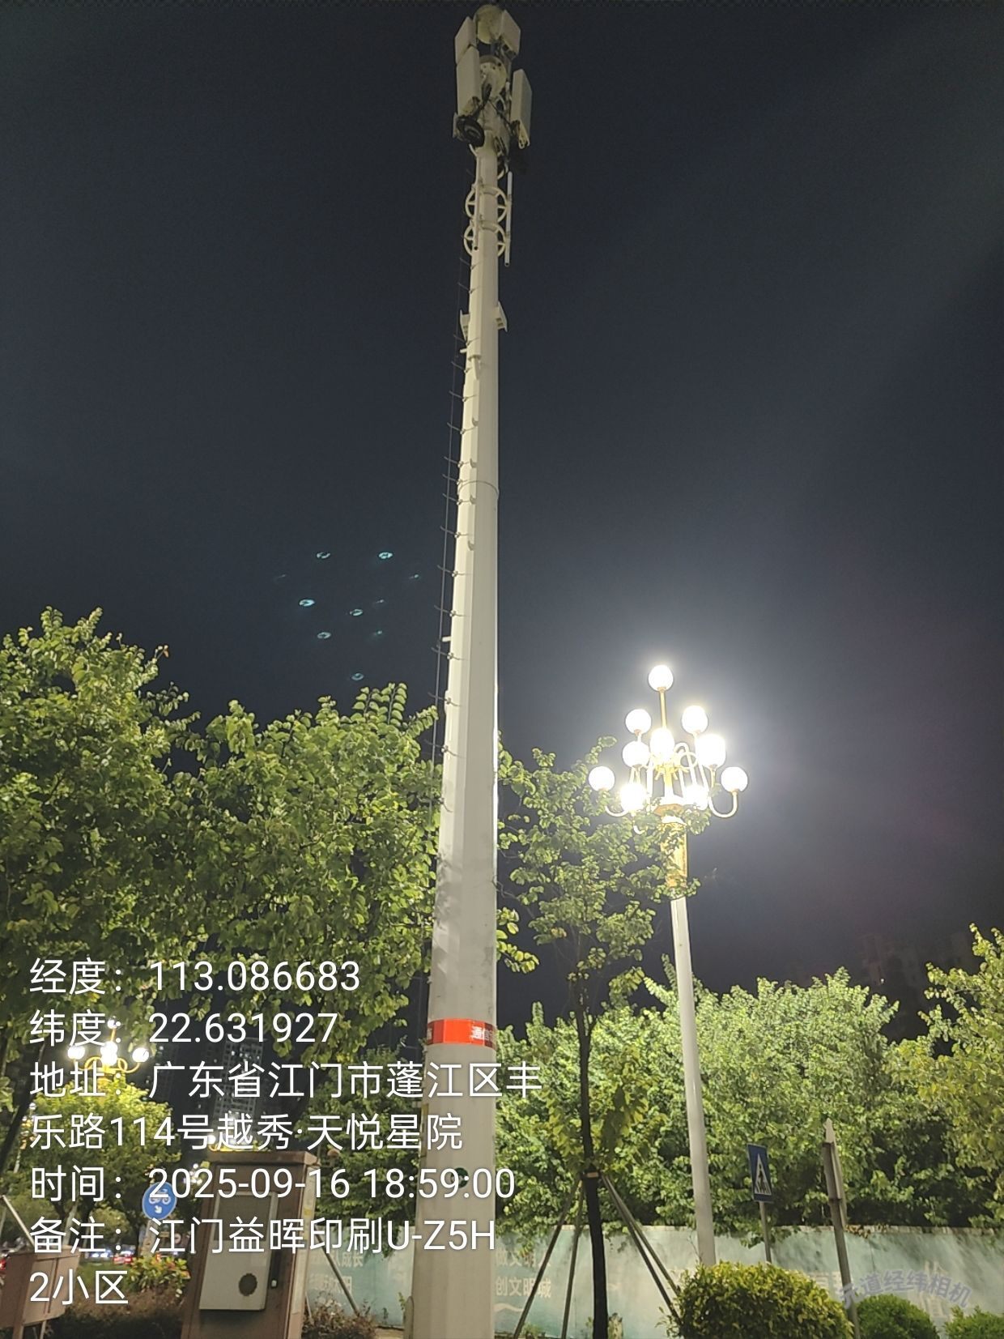 | 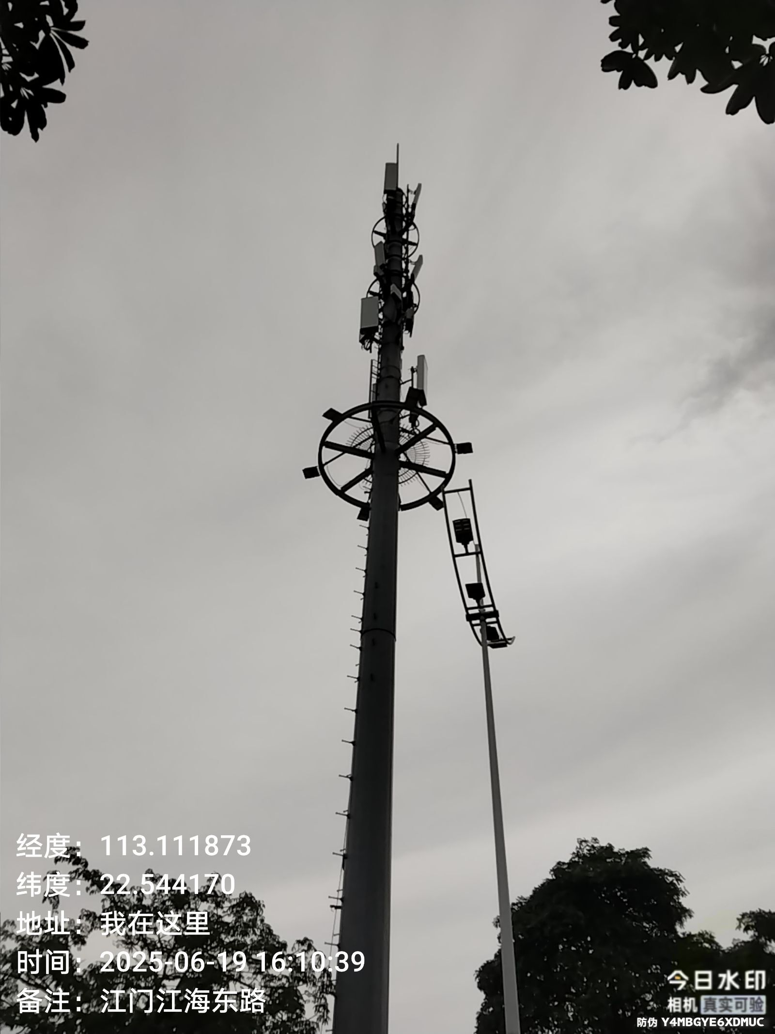 | 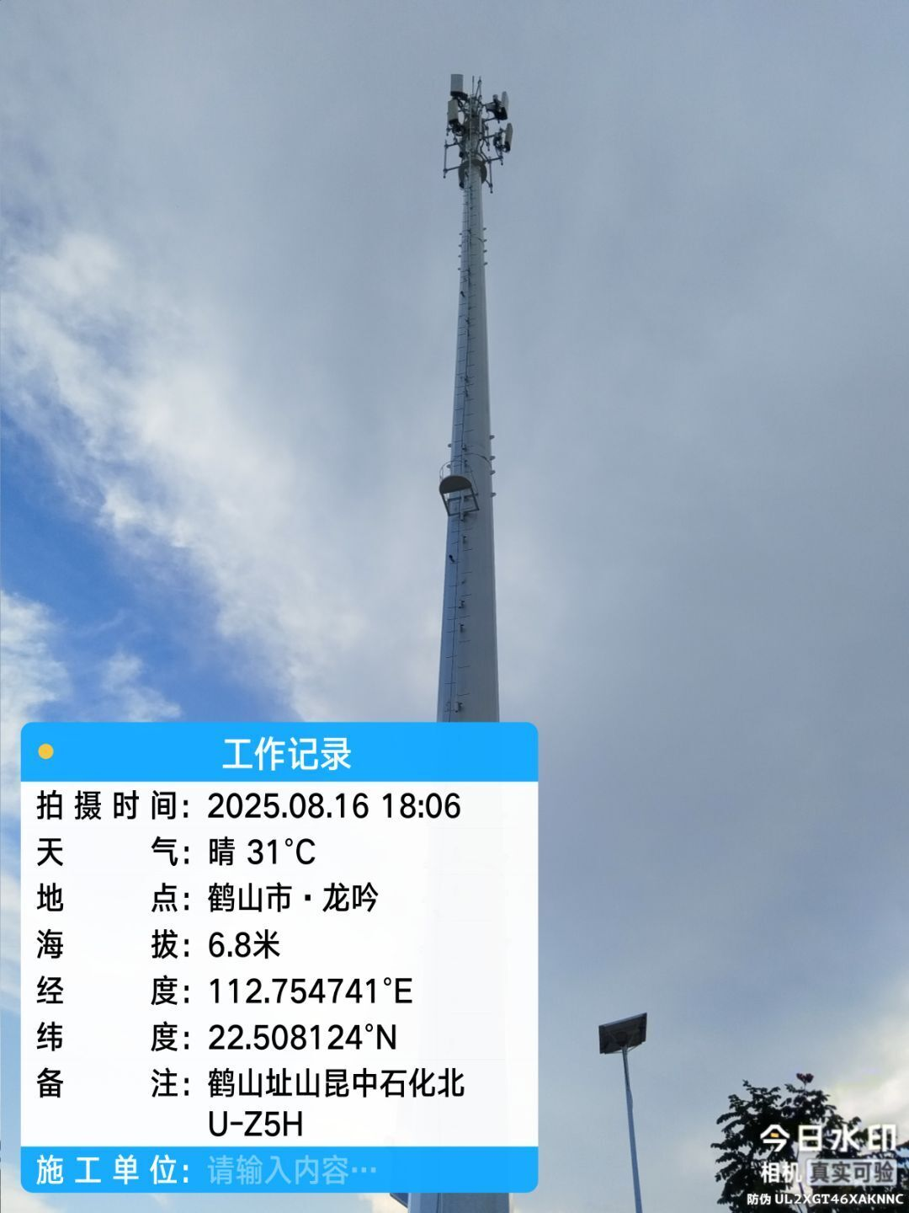
 |  |  |  |  |  |  |  |  |  | 美化玻璃内 | 抱杆上，美化罩 | 无平台作业 |  |  | 挂墙新增BBU，无平台作业 |  | 无平台 |  | 机柜内新增BBU、美化罩 | 挂墙新增BBU | 挂墙新增BBU |  | 技工
 | Ⅰ | Ⅱ | Ⅲ | Ⅳ | Ⅴ |  |  |  |  |  |  |  |  |  |  |  |  |  |  |  |  |  | Ⅸ
 | 1 | T5G2-046 | 安装基带处理单元（机柜/箱嵌入式 BBU） | 台 | 1.08 |  |  |  |  |  |  |  |  |  |  |  |  |  | 1.00 |  |  |  | 1.00
 | 2 | T5G2-045 | 安装基带处理单元（壁挂式 BBU） | 台 | 3.06 |  |  |  |  |  |  |  |  |  | 1.00 |  |  |  |  | 1.00 | 1.00 |  | 3.00
 | 3 | T5G2-116 | 扩装设备板件 | 块 | 0.50 | 1.00 | 1.00 | 1.00 | 1.00 | 1.00 | 1.00 | 1.00 | 1.00 | 1.00 |  | 1.00 | 1.00 | 1.00 |  |  |  | 1.00 | 13.00
 | 4 | T5G2-116*0.4 | 拆除设备板件 | 块 | 0.20 |  |  |  |  |  | 1.00 |  |  |  |  |  |  |  |  |  |  |  | 1.00
 | 5 | T5G1-054 | 放绑软光纤（设备机架间）（15m以下） | 条 | 0.29 | 2.00 | 2.00 | 2.00 | 2.00 | 2.00 | 2.00 | 2.00 | 2.00 | 2.00 | 4.00 | 2.00 | 2.00 | 2.00 | 6.00 | 6.00 | 6.00 | 2.00 | 48.00
 | 6 | T5G2-008 | 安装定向天线（抱杆上） | 副 | 4.42 |  |  |  |  |  |  |  |  |  |  | 3.00 |  |  |  |  |  |  | 3.00
 | 7 | T5G2-008*1.2 | 安装定向天线（抱杆上宽体天线400mm 以上） | 副 | 5.30 |  |  | 3.00 | 3.00 |  |  |  |  | 3.00 |  |  |  |  |  |  | 3.00 |  | 12.00
 | 8 | T5G2-003*1.2 | 安装定向天线（地面铁塔上、宽体天线400mm 以上）（安装高度40m以下） | 副 | 7.62 |  |  |  |  |  |  |  | 3.00 |  |  |  |  |  |  | 3.00 |  | 3.00 | 9.00
 | 9 | T5G2-003*1.2 | 拆除定向天线（地面铁塔上、宽体天线400mm 以上）（安装高度40m以下） | 副 | 7.62 |  |  |  |  |  |  |  | 2.00 |  |  |  |  |  |  |  |  |  | 2.00
 | 10 | T5G2-008*1.3 | 美化罩内安装定向天线-抱杆上 | 副 | 5.75 |  |  |  |  | 3.00 | 3.00 |  |  |  |  |  |  |  | 3.00 |  |  |  | 9.00
 | 11 | T5G2-008*1.3 | 美化罩内拆除定向天线-抱杆上 | 副 | 5.75 |  |  |  |  | 3.00 | 3.00 |  |  |  |  |  |  |  | 3.00 |  |  |  | 9.00
 | 12 | T5G2-003*1.3 | 无作业平台安装定向天线-地面铁塔上（安装高度40m以下） | 副 | 8.26 |  |  |  |  |  |  | 3.00 |  |  |  |  | 3.00 |  |  |  |  |  | 6.00
 | 13 | T5G2-003*1.3 | 无作业平台拆除定向天线-地面铁塔上（拆除高度40m以下） | 副 | 8.26 |  |  |  |  |  |  |  |  |  |  |  | 3.00 |  |  |  |  |  | 3.00
 | 14 | T5G2-008*1.2 | 拆除定向天线（抱杆上、宽体天线400mm 以上） | 副 | 5.30 |  |  |  |  |  |  |  |  | 3.00 |  |  |  |  |  |  |  |  | 3.00
 | 15 | T5G2-058 | 安装射频拉远单元（抱杆上） | 套 | 2.13 |  |  | 3.00 | 3.00 |  |  |  |  | 3.00 |  | 4.00 |  | 3.00 |  |  | 3.00 |  | 19.00
 | 16 | T5G2-058*1 | 拆除射频拉远单元（抱杆上） | 套 | 2.13 |  |  |  |  |  |  |  |  |  |  | 1.00 |  |  |  |  |  |  | 1.00
 | 17 | T5G2-058*1.3 | 美化罩内安装射频拉远单元-抱杆上 | 套 | 2.77 |  |  |  |  |  | 3.00 |  |  |  |  |  |  |  | 3.00 |  |  |  | 6.00
 | 18 | T5G2-058*1.3 | 美化罩内拆除射频拉远单元-抱杆上 | 套 | 2.77 |  |  |  |  | 3.00 | 3.00 |  |  |  |  |  |  |  |  |  |  |  | 6.00
 | 19 | T5G2-053 | 安装射频拉远单元（地面铁塔上）（安装高度40m以下） | 套 | 2.88 |  |  |  |  |  |  |  | 3.00 |  |  |  |  |  |  | 3.00 |  | 3.00 | 9.00
 | 20 | T5G2-053*1.3 | 无作业平台安装射频拉远单元-地面铁塔上（安装高度40m以下） | 套 | 3.74 |  |  |  |  |  |  | 3.00 |  |  | 3.00 |  | 3.00 |  |  |  |  |  | 9.00
 | 21 | T5G2-053*1.3 | 无作业平台拆除射频拉远单元（地面铁塔上）（安装高度40m以下） | 套 | 3.74 |  |  |  |  |  |  | 3.00 |  |  |  |  |  |  |  |  |  |  | 3.00
 | 22 | T5G2-003*1 | 拆除定向天线-地面铁塔上（拆除高度40m以下） | 套 | 6.35 |  |  |  |  |  |  |  |  |  |  |  |  |  |  | 3.00 |  |  | 3.00
 | 23 | T5G2-051 | 安装射频拉远单元-楼顶铁塔上（安装高度20m以下） | 套 | 2.69 | 3.00 | 3.00 |  |  |  |  |  |  |  |  |  |  |  |  |  |  |  | 6.00
 | 24 | T5G2-001*1.2 | 安装安装定向天线-楼顶铁塔上（安装高度20m以下）宽体天线400mm 以上 | 套 | 6.84 | 3.00 | 3.00 |  |  |  |  |  |  |  |  |  |  |  |  |  |  |  | 6.00
 | 25 | T5G2-040 | 调测室外基站天、馈线系统（1/2英寸射频同轴电缆） | 条 | 0.38 | 12.00 | 12.00 | 12.00 | 12.00 |  | 12.00 | 12.00 | 20.00 | 36.00 | 13.00 | 12.00 | 12.00 | 12.00 | 25.00 | 25.00 | 12.00 | 12.00 | 251.00
 | 26 | T5G2-044 | 配合调测天、馈线系统 | 扇区 | 0.47 | 3.00 | 3.00 | 3.00 | 3.00 | 3.00 | 3.00 | 3.00 | 3.00 | 3.00 | 3.00 | 3.00 | 3.00 | 3.00 | 3.00 | 3.00 | 3.00 | 3.00 | 51.00
DCPD | 27 | T5G2-047 | 安装电源转换器/配电单元（室内） | 台 | 0.80 |  |  |  |  |  |  |  |  |  |  |  |  |  | 1.00 | 1.00 | 1.00 |  | 3.00
 | 28 | T5G1-020 | 安装室内墙挂综合箱（无源） | 个 | 0.96 |  |  |  |  |  |  |  |  |  | 1.00 |  |  |  |  | 1.00 | 1.00 |  | 3.00
 | 29 | T5G1-074 | 室外布放电力电缆（单芯相线截面积16平方毫米以下） | 十米条 | 0.18 | 0.90 | 0.90 | 0.90 | 0.90 | 0.90 | 0.90 | 0.90 | 0.90 |  | 0.90 | 0.90 | 0.90 | 0.90 | 9.00 | 0.90 | 0.90 | 0.90 | 22.50
 | 30 | T5G1-074*1.1 | 室外布放电力电缆（双芯相线截面积16平方毫米以下） | 十米条 | 0.20 | 7.50 | 6.00 | 6.50 | 4.50 | 7.00 | 6.50 | 18.00 | 13.50 | 20.50 | 16.50 | 4.50 | 10.50 | 8.00 | 4.50 | 15.00 | 6.00 | 18.00 | 173.00
 | 31 | T5G1-066 | 室内布放电力电缆（单芯相线截面积16平方毫米以下） | 十米条 | 0.15 |  |  |  |  |  |  |  |  |  | 1.60 |  |  |  | 6.00 | 4.80 | 4.90 |  | 17.30
 | 32 | T5G1-066*1.1 | 室内布放电力电缆（双芯相线截面积16平方毫米以下） | 十米条 | 0.17 |  |  |  |  |  |  |  |  |  | 0.10 |  |  |  | 0.10 | 0.10 | 0.10 |  | 0.40
 | 33 | T5G1-074*0.4 | 拆除室外电力电缆（单芯相线截面积16平方毫米以下） | 十米条 | 0.072 |  |  |  |  |  | 6.50 | 18.00 |  |  |  |  |  |  |  |  |  |  | 24.50
 | 34 | T5G2-024*0.4 | 布放射频同轴电缆1/2英寸以下（4m以下）-带端头已连接好 | 条 | 0.08 | 12.00 | 12.00 | 12.00 | 12.00 | 12.00 | 12.00 | 12.00 | 20.00 | 36.00 | 12.00 | 12.00 | 24.00 | 12.00 | 24.00 | 24.00 | 12.00 | 12.00 | 272.00
 | 35 | T5G2-024 | 布放射频同轴电缆1/2英寸以下（4m以下） | 条 | 0.20 |  |  |  |  |  |  |  |  |  | 1.00 |  |  |  | 1.00 | 1.00 | 1.00 |  | 4.00
 | 36 | T5G2-025 | 布放射频同轴电缆1/2英寸以下（4m以上每增加1m） | 米条 | 0.03 |  |  |  |  |  |  |  |  |  | 21.00 |  |  |  | 21.00 | 21.00 | 21.00 |  | 84.00
 | 37 | T5G2-025*0.4 | 布放射频同轴电缆1/2英寸以下（4m以上每增加1m）-带端头 | 米条 | 0.12 |  |  |  | 12.00 |  |  |  |  |  |  |  |  |  | 12.00 | 12.00 | 12.00 | 12.00 | 60.00
 | 38 | T5G2-024*0.4 | 拆除射频同轴电缆1/2英寸以下（4m以下）-带端头 | 条 | 0.08 |  |  |  |  |  | 12.00 | 12.00 | 8.00 | 24.00 |  |  | 12.00 |  | 12.00 | 12.00 |  |  | 92.00
 | 39 | T5G1-058 | 布放无线射频拉远单元用光缆 | 米条 | 0.04 | 45.00 | 40.00 | 160.00 | 130.00 | 70.00 | 65.00 | 80.00 | 70.00 | 210.00 | 75.00 | 60.00 | 160.00 | 80.00 | 40.00 | 70.00 | 75.00 | 80.00 | 1510.00
 | 40 | T5G1-058*0.4 | 拆除无线射频拉远单元用光缆 | 米条 | 0.016 |  |  |  |  |  | 65.00 | 80.00 |  |  |  |  |  |  |  |  |  |  | 145.00
 | 41 | T5G2-122 | 第五代移动通信基站（配合基站割接、开通） | 站 | 1.30 | 1.00 | 1.00 | 1.00 | 1.00 | 1.00 | 1.00 | 1.00 | 1.00 | 1.00 | 1.00 | 1.00 | 1.00 | 1.00 | 1.00 | 1.00 | 1.00 | 1.00 | 17.00
 | 42 | T5G2-121 | 第五代移动通信基站（配合联网调测） | 站 | 2.11 | 1.00 | 1.00 | 1.00 | 1.00 | 1.00 | 1.00 | 1.00 | 1.00 | 1.00 | 1.00 | 1.00 | 1.00 | 1.00 | 1.00 | 1.00 | 1.00 | 1.00 | 17.00
 | 43 | T5G2-119*1.2 | 配合调测第五代移动通信基站系统（1km以上拉远站） | 扇区 | 1.69 | 3.00 | 3.00 | 3.00 | 3.00 | 3.00 | 3.00 | 3.00 | 3.00 | 3.00 | 3.00 | 3.00 | 3.00 | 3.00 | 3.00 | 3.00 | 3.00 | 3.00 | 51.00
电调线 | 44 | T5G1-057 | 室外布放控制信号线 | 十米条 | 0.30 | 0.90 | 0.90 | 0.90 | 0.90 | 0.90 | 0.90 | 0.90 | 0.90 | 0.90 |  | 0.90 | 0.90 | 0.90 |  |  | 0.90 | 0.90 | 12.60
 | 45 | T5G2-020 | 安装调测卫星全球定位系统(GPS)天线 | 副 | 1.80 |  |  |  |  |  |  |  |  |  | 1.00 |  |  |  | 1.00 | 1.00 | 1.00 |  | 4.00
 | 46 | T5G1-041 | 安装(GPS)防雷器 | 套 | 0.25 |  |  |  |  |  |  |  |  |  | 1.00 |  |  |  | 1.00 | 1.00 | 1.00 |  | 4.00
 | 47 | T5G2-111 | 扩装、更换基带单元侧光电转换模块 | 个 | 0.10 | 6.00 | 6.00 | 6.00 | 6.00 | 6.00 | 6.00 | 6.00 | 6.00 | 6.00 | 6.00 | 6.00 | 6.00 | 6.00 | 6.00 | 6.00 | 6.00 | 6.00 | 102.00
配套 | 48 | T5G1-045 | 敷设硬质PVC管/槽 | 十米 | 0.17 |  |  |  |  |  |  |  |  |  |  | 40.00 |  |  |  |  |  |  | 40.00
配套 | 49 | T5G1-047 | 安装波纹软管 | 十米 | 0.12 |  |  |  |  |  |  |  | 0.60 |  | 0.60 | 0.60 |  |  |  | 0.60 |  |  | 2.40
 |  |  | 合计 |  |  | 49.40 | 48.91 | 47.52 | 47.36 | 59.94 | 75.17 | 75.06 | 74.13 | 81.00 | 42.45 | 51.60 | 88.69 | 28.70 | 78.63 | 91.05 | 54.57 | 57.23 | 1051.40
 |  |  |  |  |  |  |  |  |  |  |  |  |  |  | 配套工作量小，放主设备结算 | 配套工作量小，放主设备结算

